Табличное представление
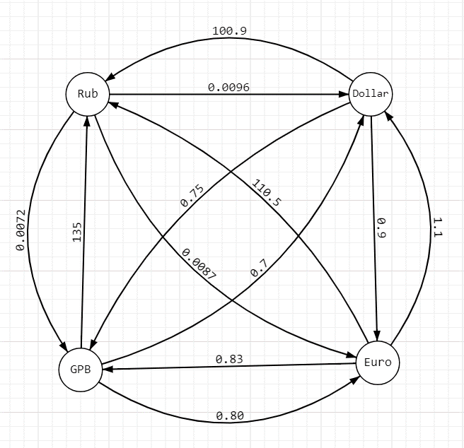
 |  | Курсы обмена валют
 |  |  | Rub | Dollar | Euro | GBP
 |  | Rub | 1 | 0.0096 | 0.0087 | 0.0072
 |  | Dollar | 100.9 | 1 | 0.9 | 0.75
 |  | Euro | 110.5 | 1.1 | 1 | 0.83
 |  | GBP | 135 | 0.7 | 0.8 | 1

 |  | Тест 1 | 1 Rub to GBP | How to buy max GBP?
 |  |  |  | Не выгодно | = | обмен туда обратно не выгоден.
 |  |  |  | Стало меньше | = | На предыдущем этапе было больше ресурсов

 |  | Прямая Конвертация |  |  |  |  |  |  | {'Rub': 1, 'Dollar': 0.0096, 'Euro': 0.0087, 'GPB': 0.007220999999999999}
 |  | Этап 1 | Rub | Dollar | Euro | GBP |  |  | {'Rub': 2, 'Dollar': 0.0192, 'Euro': 0.0174, 'GPB': 0.014441999999999998}
 |  | Rub | 1 | 0.0096 | 0.008700 | 0.0072000000 | Получено GBP |  |  |  | Нужно считать, что расстояние от вершины до неё самой = 1
 |  |  |  |  |  |  |  |  |  |  | ВСЕГДА
 |  |  |  |  |  | Последующая возможная конвертация

 |  | Этап 2 | Dollar в наличии | Rub | Euro | GBP |  | Этап 2 | Euro в наличии | Rub | Dollar | GBP |  | Этап 2 | GBP в наличии | Rub | Dollar | Euro
 |  | Dollar | 0.0096 | Не выгодно | 0.00864 | 0.00720000 |  | Euro | 0.00870000 | Не выгодно | 0.00957 | 0.00722100000 | Получено GBP | GBP | 0.0072000000 | Не выгодно | 0.0050400000 | 0.00576 |  | Получено GBP
 |  |  |  |  | Стало меньше |  |  |  |  |  | Стало меньше

Этап 3 | Euro в наличии | Rub | Dollar | GBP |  |  |  |  |  |  |  |  |  | Этап 3 | Euro в наличии | Rub | Dollar | GBP
Euro | 0.00864 | 0.9547 | Не выгодно | 0.0071712 | Стало меньше |  |  |  |  |  |  |  |  | Euro | 0.00576 | 0.6365 | 0.0063 | Не выгодно | Стало меньше
 |  | Стало меньше |  |  |  |  |  |  |  |  |  |  |  |  | Стало меньше
Этап 3 | GBP в наличии | Rub | Dollar | Euro |  |  |  |  |  |  |  |  |  | Этап 3 | GBP в наличии | Rub | Dollar | Euro
GBP | 0.0071712 | 0.9681 | Не выгодно | 0.00573696 |  |  |  |  |  |  |  |  |  | GBP
 | Стало меньше | Стало меньше |  | Стало меньше |  |  |  |  |  |  |  |  |  |  | Стало меньше | Стало меньше |  | Стало меньше

